Шкафы и двери
Цвета: Легно дарк (темный), Легно лайт (светлый) Мебель для персонала "SIMPLE" Цены в рублях на 01.02.2015
Грэй (серый), Дуб сонома (светлый)
Изображение | Артикул | Габаритные размеры (мм) | Описание | Вес (кг) | Объем (м.куб.) | Цена
Экраны
 | SQ-900 | 900х450х16 | Экраны из ЛДСП толщиной 16 мм., с кромкой ПВХ толщиной 1 мм., комплектуется уголками для крепления к столешнице. | 5 | 0.007 | 670.00

 | SQ-1200 | 1200х450х16 |  | 6 | 0.008 | 470.00

 | SQ-1400 | 1400х450х16 |  | 7 | 0.009 | 840.00

 | SQ-1600 | 1600х450х16 |  | 9 | 0.010 | 1,000.00
Каркас гардероба
 | SR-G | 770х359х1815 | Корпус гардероба выполнен из ЛДСП толщиной 16мм., с кромкой ПВХ толщиной 1 мм. | 28 | 0.057 | 2,900.00

 | SRW 60-1 | 600х359х1815 | Корпус гардероба выполнен из ЛДСП толщиной 16мм., с кромкой ПВХ толщиной 1 мм. Комплектуется выдвижной штангой. | 25 | 0.066 | 2,870.00

 | SD-6B | 594х16х1740 | Дверь накладная для гардероба 600 выполнена из ЛДСП толщиной 16 мм., с кромкой ПВХ толщиной 0,4 мм. Ручка скоба - цвет серебро. Дверь универсальная, может быть как левой так и правой. | 14 | 0.039 | 1,700.00

Стеллажи
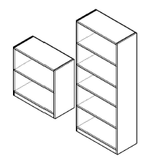 | SR-2W | 770х359х790 | Корпуса открытых шкафов выполнены из ЛДСП толщиной 16мм., по видимым сторонам кромка ПВХ толщиной 1 мм., задняя стенка разрезная из ХДФ толщиной 4 мм. | 18 | 0.03 | 1,610.00

 | SR-5W | 770х359х1815 |  | 36 | 0.073 | 3,310.00

 | SR-5U | 386х359х1815 | Корпуса открытых шкафов выполнены из ЛДСП толщиной 16мм., по видимым сторонам кромка ПВХ толщиной 1 мм., задняя стенка разрезная из ХДФ толщиной 4 мм. | 25 | 0.056 | 2,410.00

Двери
 | SD-2S (L/R) | 382х16х716 | Двери накладные выполнены из ЛДСП толщиной 16 мм., с кромкой ПВХ толщиной 0,4 мм. Ручка скоба - цвет серебро. | 4 | 0.013 | 580.00

 | SD-5B (L/R) | 382х16х1740 |  | 8 | 0.028 | 1,070.00

Дверь стеклянная
 | SG-3M | 382х4х1016 | Стекло - прозрачное толщиной 4 мм. | 5.5 | 0.04 | 1,090.00

Комплект фурнитуры для стеклянной двери
 | SF-3M |  | Комплект фурнитуры к стеклу состоит из петель, заглушек цвет серебро и винтов. | 0.1 | 0.001 | 370.00

Ящики для стеклянных дверей
 | 2SG-3M | 1030х400х40 | Ящик - тара из ЛДСП, для перевозки стеклянных дверей | 1 | 0.017 | 730.00

 | 4SG-3M | 1030х400х80 |  | 2 | 0.018

 | 6SG-3M | 1030х400х120 |  | 3 | 0.019

 | 8SG-3M | 1030х400х140 |  | 5 | 0.02

Каркас антресоли
 | SA-400 | 386х359х370 | Корпус выполнен из ЛДСП толщиной 16 мм., с кромкой ПВХ по видимым сторонам толщиной 1 мм. | 7 | 0.014

 | SA-770 | 770х359х370 | Корпус выполнен из ЛДСП толщиной 16 мм., с кромкой ПВХ по видимым сторонам толщиной 1 мм. | 10 | 0.016

Дверь для антресолей
 | SD-1A (L/R) | 382х16х364 | Двери из ЛДСП 16 мм., с кромкой ПВХ 0,4 мм. Ручка скоба-цвет серебро. | 2 | 0.007

Компоновки ассортимента
Комбинации элементов
Оперативная мебель Simple |  | Комбинация №1 |  | Наименование/артикул | Легно,дуб
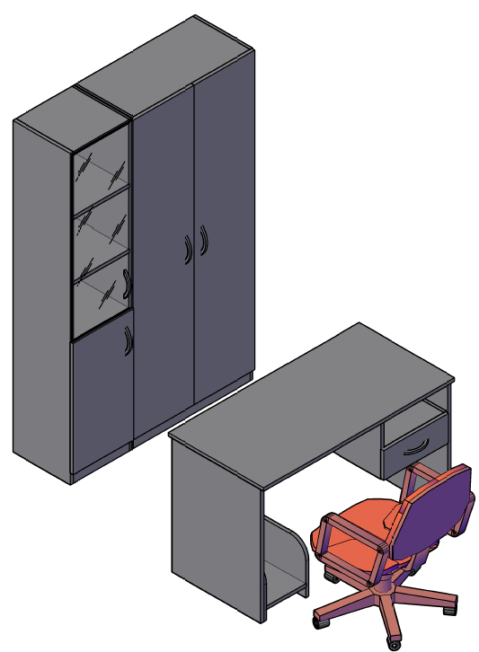 |  |  |  | Стол рабочий S-1200 | 2,200.00
 |  |  |  | Тумба подвесная SC-1V | 1,340.00
 |  |  |  | Подставка под с/б SB-1 | 480.00
 |  |  |  | Каркас стеллажа SR-5W | 3,310.00
 |  |  |  | Каркас стеллажа SR-5U | 2,410.00
 |  |  |  | Дверь высокая SD-5B R | 1,070.00
 |  |  |  | Дверь высокая SD-5B L | 1,070.00
 |  |  |  | Дверь низкая SD-2S L | 580.00
 |  |  |  | Дверь стеклянная SG-3M | 1,090.00
 |  |  |  | Комплект фурнитуры SF-3M | 370.00

 | Цена легно: |  | 13,920.00

Оперативная мебель Simple |  | Комбинация №2 |  | Наименование/артикул | Легно,дуб
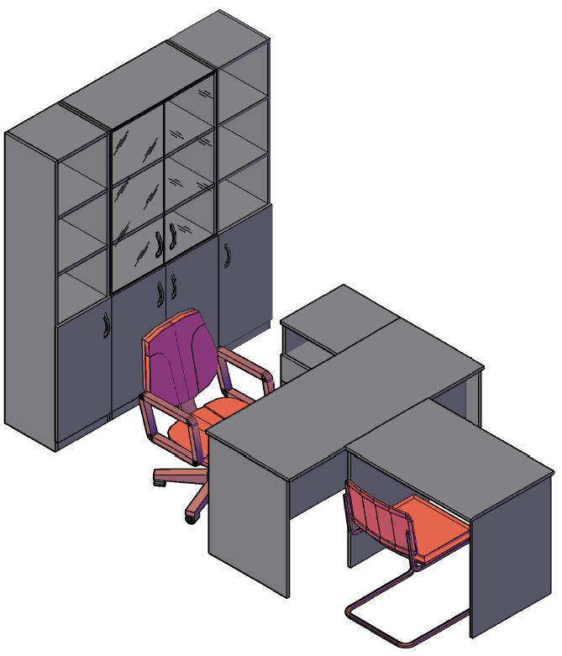 |  |  |  | Стол рабочий S-1400 | 2,420.00
 |  |  |  | Тумба приставная SC-3D.1 | 3,590.00
 |  |  |  | Стол приставной S-900 | 1,910.00
 |  |  |  | Каркас стеллажа SR-5W | 3,310.00
 |  |  |  | Каркас стеллажа SR-5U | 2,410.00
 |  |  |  | Каркас стеллажа SR-5U | 2,410.00
 |  |  |  | Дверь низкая SD-2S L | 580.00
 |  |  |  | Дверь низкая SD-2S L | 580.00
 |  |  |  | Дверь низкая SD-2S R | 580.00
 |  |  |  | Дверь низкая SD-2S R | 580.00
 |  |  |  | Дверь стеклянная SG-3M | 1,090.00
 |  |  |  | Дверь стеклянная SG-3M | 1,090.00
 |  |  |  | Комплект фурнитуры SF-3M | 370.00
 |  |  |  | Комплект фурнитуры SF-3M | 370.00

 | Цена легно: |  | 21,290.00

Оперативная мебель Simple |  | Комбинация №3 |  | Наименование/артикул | Легно,дуб
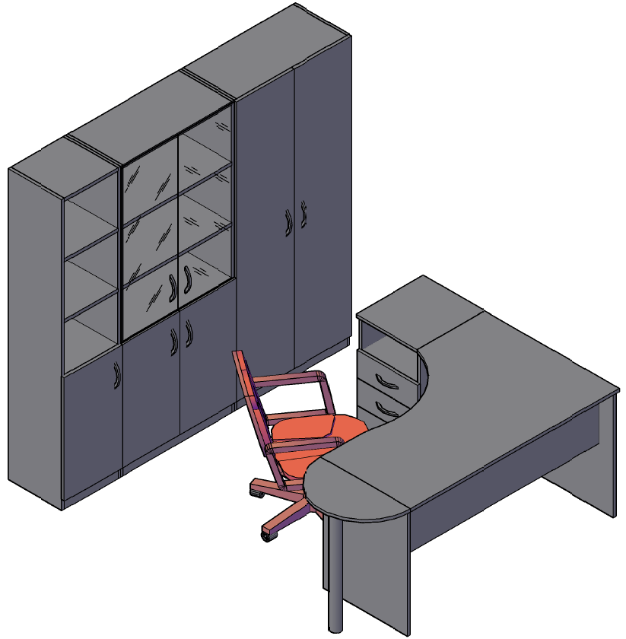 |  |  |  | Стол рабочий SE-1400L | 3,050.00
 |  |  |  | Тумба приставная SC-3D.1 | 3,590.00
 |  |  |  | Приставка SP-300 | 460.00
 |  |  |  | Опора ВТ-710.2 | 870.00
 |  |  |  | Каркас стеллажа SR-5W | 3,310.00
 |  |  |  | Каркас стеллажа SR-5U | 2,410.00
 |  |  |  | Каркас гардероба SR-G | 2,900.00
 |  |  |  | Дверь высокая SD-5B R | 1,070.00
 |  |  |  | Дверь высокая SD-5B L | 1,070.00
 |  |  |  | Дверь низкая SD-2S L | 580.00
 |  |  |  | Дверь низкая SD-2S L | 580.00
 |  |  |  | Дверь низкая SD-2S R | 580.00
 |  |  |  | Дверь стеклянная SG-3M | 1,090.00
 |  |  |  | Дверь стеклянная SG-3M | 1,090.00
 |  |  |  | Комплект фурнитуры SF-3M | 370.00
 |  |  |  | Комплект фурнитуры SF-3M | 370.00

 | Цена легно: |  | 23,390.00

